caso 7
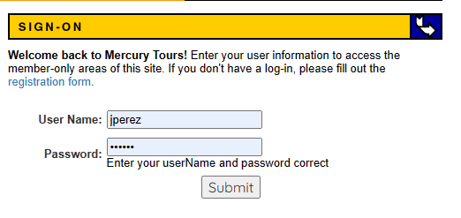
Id | CP_00
Tipo | Positivo
Nombe | Loguear Usuario con contraseña incorrecta
Objetivo | Verificar que no se pueda loguear un usuario registrado con contraseña incorrecta
Resultado Esperado | No debería permitir loguear el usuario con los datos ingresados
Precondiciones | -Internet
 | -
Pasos | 1- Acceder a la página: https://demo.guru99.com/test/newtours/
 | 2- Hacer clic en el botón sign-on
 | 3- Posicionarse en la caja de texto de User Name
 | 4- Ingresar usuario “Jperez”
 | 5- Posicionarse en la caja de texto de Password
 | 6- ingresar contraseña “001”
 | 7- Hacer clic en botón submit
 | 8- Visualizar un mensaje de error de usuario/contraseña incorrecta
Datos de entrada | Usuario = Jperez
 | Password = 001
Nro
Paso

